Cafés y pastelerías
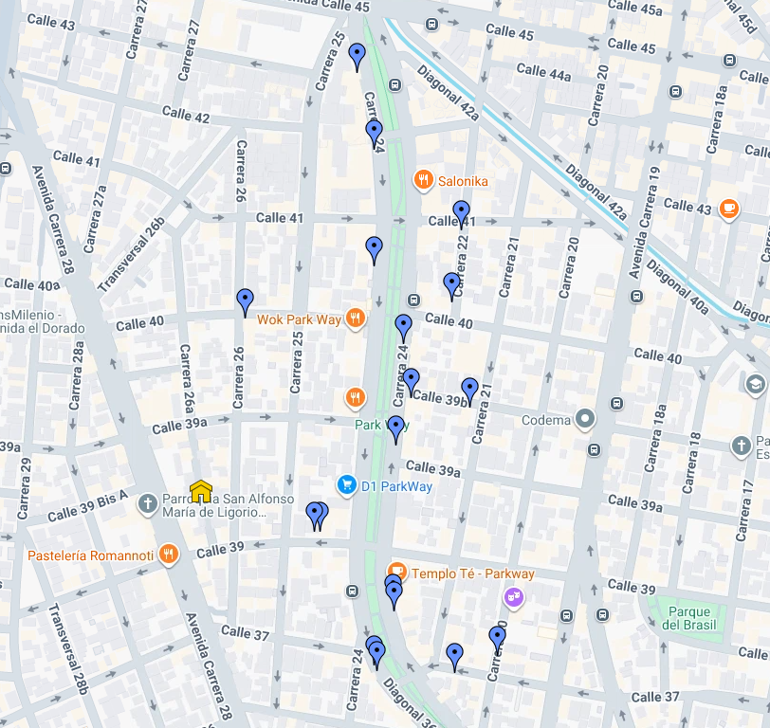
Nombre | Instagram | Latitud | Longitud | Google Maps
Café y Galería | https://www.instagram.com/elbourbon_cafe/ | 4.6279348 | -74.0759022 | Ver en mapa
Tirra y tradición | https://www.instagram.com/tierraytradicion_/ | 4.6279341 | -74.0759759 | Ver en mapa
Serge thiry chocolateria | https://www.instagram.com/sergethirychocolates/ | 4.6271212 | -74.0750846 | Ver en mapa
Le tiende | https://www.instagram.com/letiende_parkway/ | 4.6270427 | -74.0750701 | Ver en mapa
Itamai |  | 4.6264307 | -74.0752928 | Ver en mapa
amaa natural | https://www.instagram.com/amaa_natural/ | 4.6263712 | -74.0752596 | Ver en mapa
Dulce Herencia | https://www.instagram.com/dulceherenciacafe/ | 4.6263495 | -74.0743830 | Ver en mapa
Doppio Cafe | https://www.instagram.com/doppiocafebogota/ | 4.6265381 | -74.0738975 | Ver en mapa
Bizcotela cafe restaurante | https://www.instagram.com/bizcotelacafe/ | 4.6303451 | -74.0767498 | Ver en mapa
Quipile | https://www.instagram.com/quipilecoffee/ | 4.6331159 | -74.0754926 | Ver en mapa
La cesta | https://www.instagram.com/lacestacafelocal/ | 4.6322459 | -74.0752976 | Ver en mapa
Marttina Cafe | https://www.instagram.com/lamarttinacafe/ | 4.6309306 | -74.0752913 | Ver en mapa
Somos | https://www.instagram.com/somoscafecolombia/ | 4.6300531 | -74.0749587 | Ver en mapa
Hora de café | https://www.instagram.com/horadecafecultural/ | 4.6294504 | -74.0748775 | Ver en mapa
bocado dulce | https://www.instagram.com/bocadodulce.parkway/ | 4.6289167 | -74.0750456 | Ver en mapa
Casa |  | 4.6284040 | -74.0772623 | Ver en mapa
Mistral | https://www.instagram.com/mistral.co/ | 4.6313425 | -74.0743081 | Ver en mapa
Rolo café | https://www.instagram.com/rolocafeoficial/ | 4.6305222 | -74.0744197 | Ver en mapa
Groso Café Argentino | https://www.instagram.com/grosopasteleria/ | 4.6293390 | -74.0742164 | Ver en mapa

 | LINK:
https://www.google.com/maps/d/u/0/viewer?hl=es-419&ll=4.6297763495937945%2C-74.07443058425412&z=17&mid=1QFDkj07BYbuARORLApLBeKC_WqUOL1o

